2.基本操作
2. 基本操作
▶INDEX |  |  | ▶TOP |  |  | ▶2.1.1 - キーボード / マウス

 |  | このシートについて
 |  |  |  | ・このシートはゲーム内で行う基本操作をまとめたシートです。
 |  |  |  | ・下線のついてる文字をクリックするとリンク先に飛びます。

 |  |  |  | 2. 1 ボタン割り振り

 |  |  |  |  | 2. 1. 1 キーボード / マウス |  | 最終更新日： | 2020-03-09
未完成仕様
最終更新日：2020/3/9
更新者：藤田
W
前移動
A
左移動
S
後移動
D
右移動
ESC
メニュー
Q
視点変更

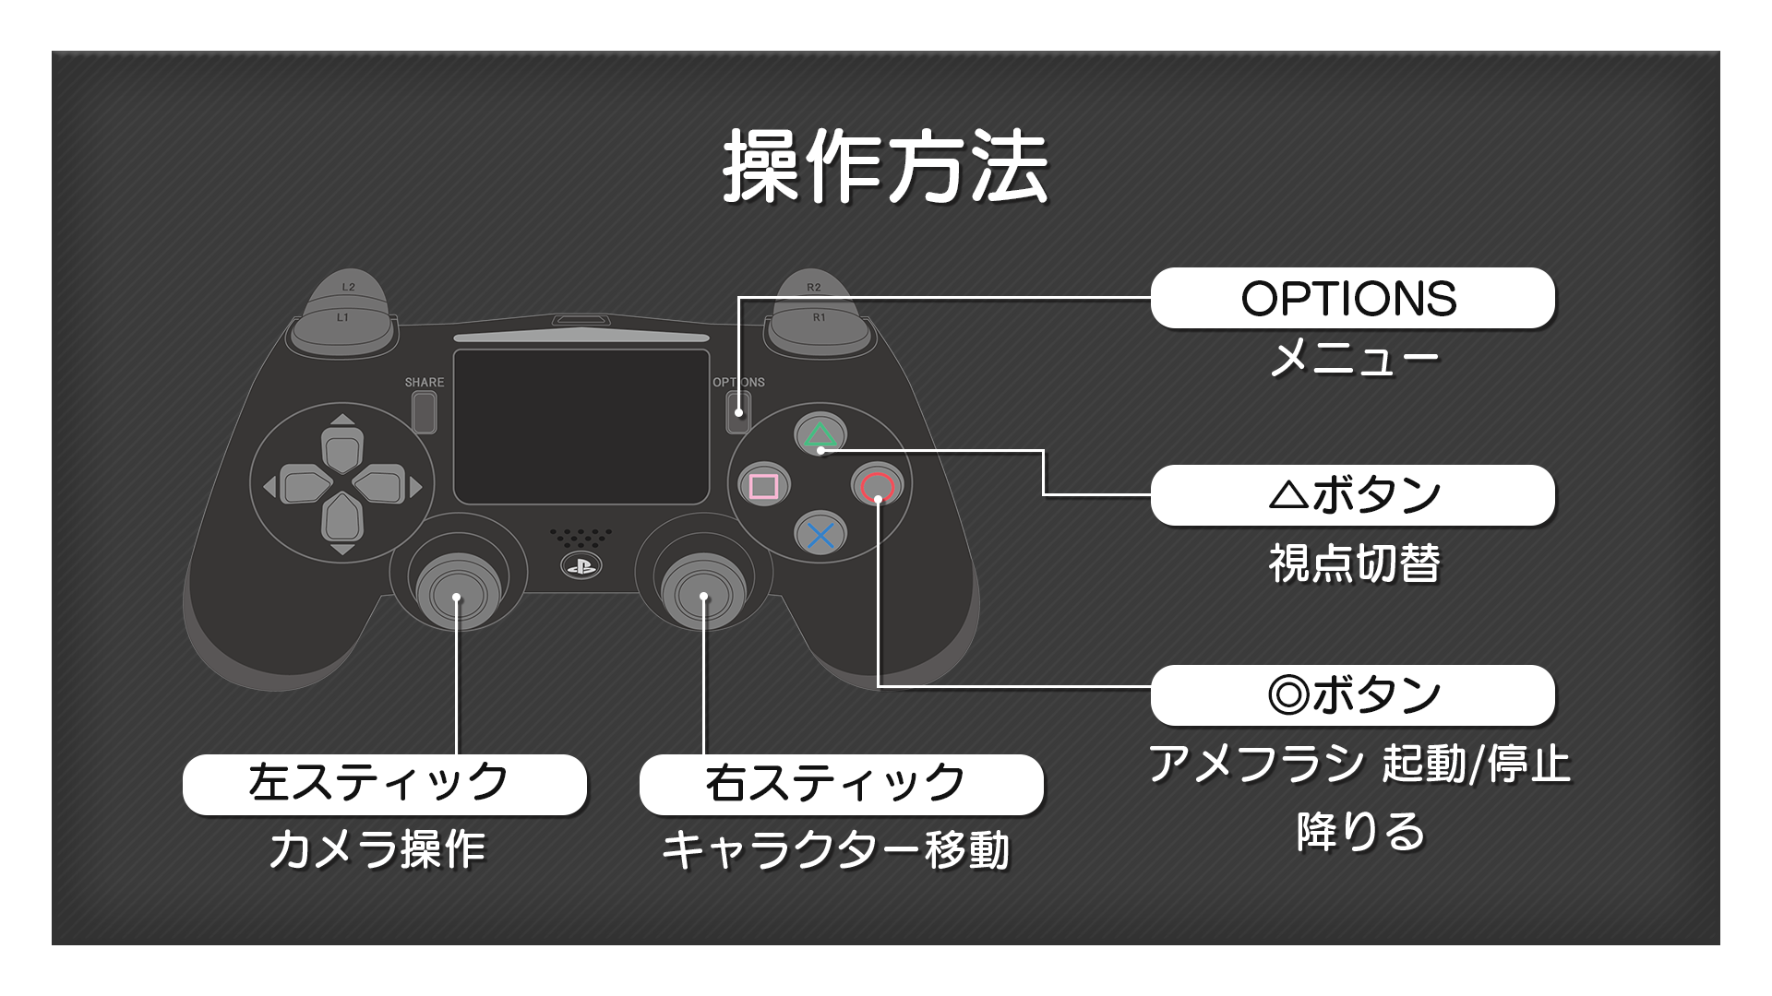
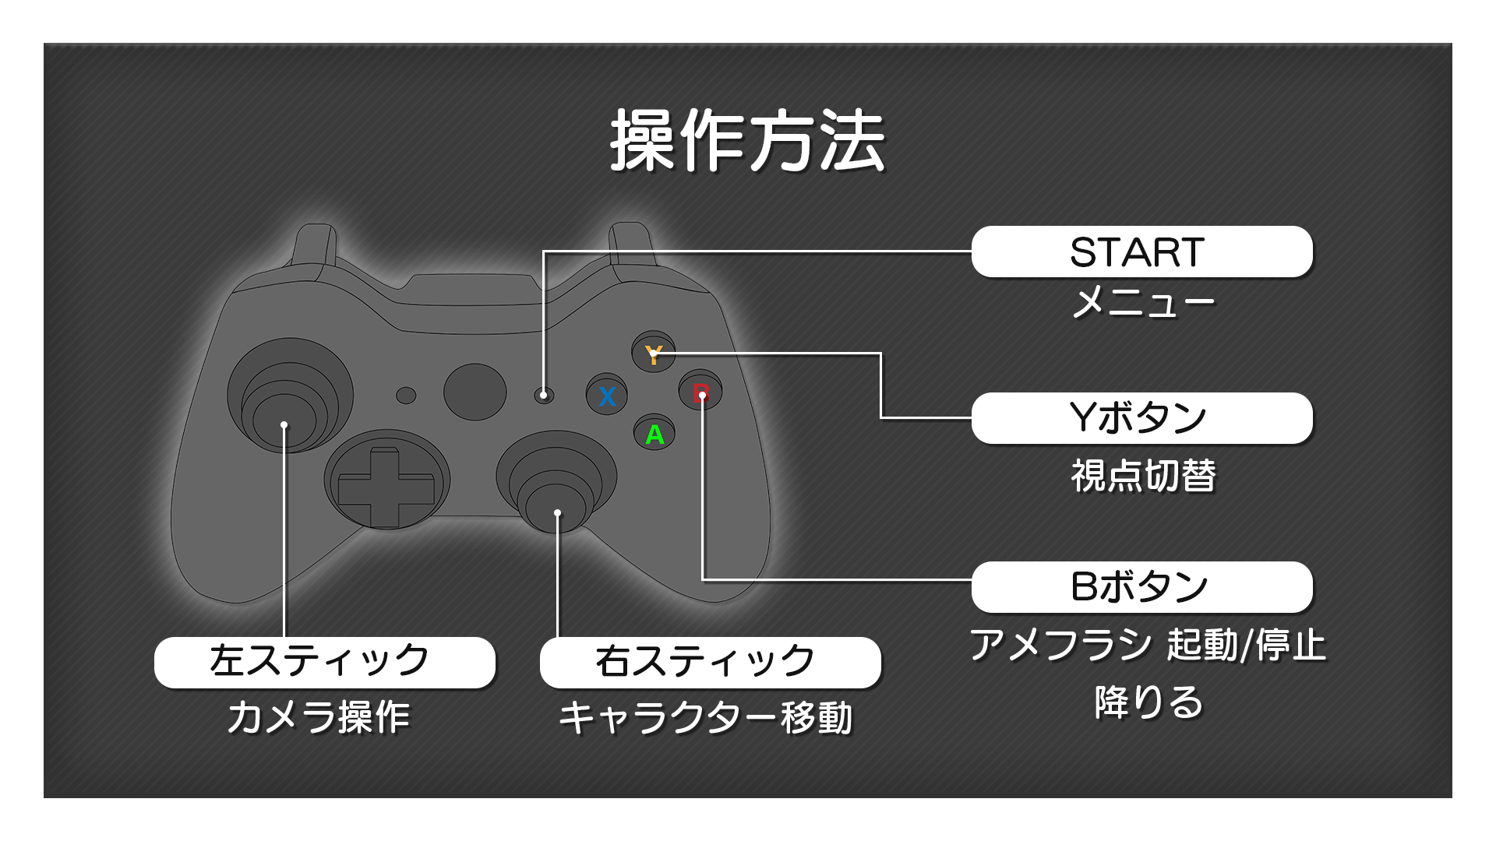
 |  |  |  |  | 2. 1. 2 コントローラー |  | 最終更新日： | 2020-06-26

 | 以上

3.基本情報
3. 基本情報
▶INDEX |  |  | ▶TOP |  |  |  | ▶3. 1 ゲームの基本的な流れ |  |  |  |  |  |  | ▶3. 2 リザルト |  |  | ▶3. 3 雨 |  |  | ▶3. 4 カメラ |  | ▶3. 5 音

 |  | このシートについて
 |  |  |  | ・このシートはゲーム内の基本情報をまとめたシートです。
 |  |  |  | ・細かな仕様は別途仕様書を設ける場合があります。
 |  |  |  | ・下線のついてる文字をクリックするとリンク先に飛びます。
 |  |  |  | 3. 1 ゲームの基本的な流れ

 |  |  |  |  | ・ステージ内で発生する『雨』の影響で、ステージに徐々に水が溜まっていく。
 |  |  |  |  | プレイヤーは『溜まった水』を利用し、ゴールを目指す。

 |  |  |  |  |  |  | ▼ゲームイメージ
 |  |  |  |  |  |  | 雨水が溜まっていない状態 |  |  |  |  |  |  |  |  |  |  |  |  |  | 雨水が溜まっている状態

 |  |  |  |  |  |  |  |  |  |  |  |  |  |  |  |  |  |  |  |  | 水が溜まったことにより、浮かんだ板の上を渡ることができる。

 |  |  |  | 3. 2 リザルト

 |  |  |  |  |  | 3. 2. 1 ゲームクリア条件 |  |  |  |  |  |  |  |  |  |  |  | 最終更新日： | 2020-03-09

 |  |  |  |  |  |  | ・プレイヤーが条件をすべて満たした状態でゴールした場合。

 |  |  |  |  |  |  | No |  |  | 条件
 |  |  |  |  |  |  | 条件① |  |  | プレイヤーが"鍵"を所持しているか

 |  |  |  |  |  |  | 条件② |  |  | ゲームオーバーの条件を満たしていない

 |  |  |  |  |  |  |  | 3. 2. 1. 1 ステージ上のアメフラシがすべて起動されているか |  |  |  |  |  |  |  |  |  |  |  |  |  |  | 最終更新日： | 2020-05-25

 |  |  |  |  |  |  |  |  | ・ステージ上に配置されている『アメフラシ』をすべて起動していればこの条件は達成される。
 |  |  |  |  |  |  |  |  | アメフラシがすべて起動されていない状態でゴールに向かうと、下記の『ダイヤログイメージ』が表記される。

画像差し替え対応
_{藤田}
_{(2020/5/25)}
 |  |  |  |  |  |  |  |  | ▼鍵イメージ |  |  |  |  |  |  |  |  |  |  |  |  |  |  |  | ▼ダイヤログイメージ
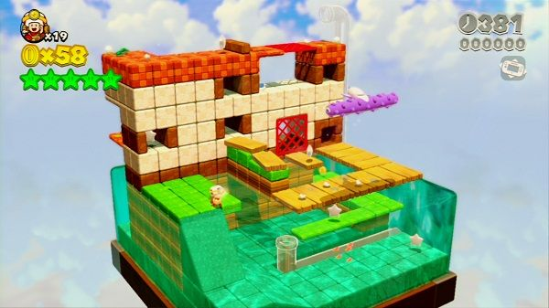
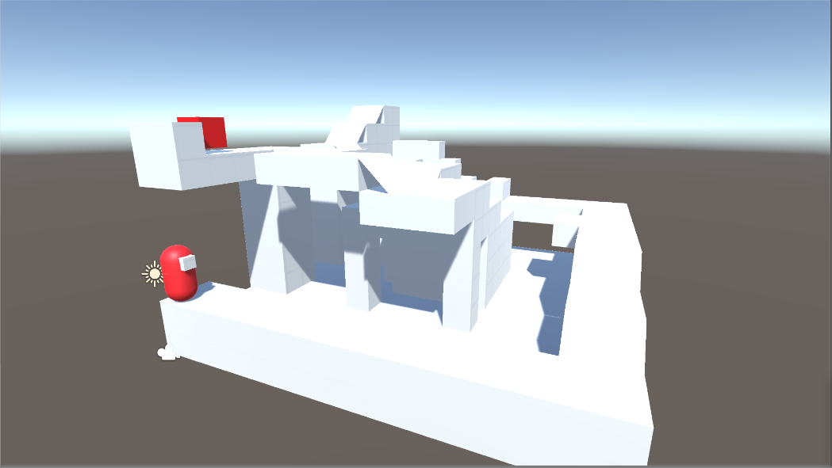
ゴールするためにはステージ内のどこかにある『鍵』を入手する必要があります。
※鍵イメージ

ステージ内のどこかに
『鍵』のモデルが配置される。

 |  |  |  |  |  |  |  | 3. 2. 1. 2 クリア時演出 |  |  |  |  |  |  |  |  |  |  |  |  |  |  | 最終更新日： | 2020-05-25

 |  |  |  |  |  |  |  |  | ・プレイヤーがクリア条件を満たした状態で、ゴールした際に発生する演出になります。
 |  |  |  |  |  |  |  |  | カメラがプレイヤーモデルに近づき、ゲームクリアモーションを行う。
 |  |  |  |  |  |  |  |  | モーションが終了次第、『GAME Clear』のテキストが出現する。

 |  |  |  |  |  |  |  |  | 下記リンクより、動作イメージをご確認ください。
 |  |  |  |  |  |  |  |  | 参照資料：\AMAZURU\仕様書・資料\参照資料\基本情報\ゲームオーバー演出.mp4

 |  |  |  |  |  |  |  |  | ・ゲームクリア条件が満たされた際に、ゲーム中のBGMが停止され、『』というBGMが再生される。
 |  |  |  |  |  |  |  |  | ※雨のBGMが再生されている場合は、引き続き雨の音が再生される。

 |  |  |  |  |  | 3. 2. 2 ゲームオーバー条件 |  |  |  |  |  |  |  |  |  |  |  | 最終更新日： | 2020-03-09
新仕様に更新
_{藤田}
_{(2020/5/25)}
 |  |  |  |  |  |  | ・プレイヤーが条件をすべて満たした場合。

 |  |  |  |  |  |  | No |  |  | 条件
 |  |  |  |  |  |  | 条件① |  |  | プレイヤーのn%以上が"雨水"に触れている

 |  |  |  |  |  |  |  | 3. 2. 2. 1 プレイヤーのn%以上が"雨水"に触れている |  |  |  |  |  |  |  |  |  |  |  |  |  |  | 最終更新日： | 2020-03-09

 |  |  |  |  |  |  |  |  | ・ステージに貯まっていく雨水に、プレイヤーモデルが浸かっている割合がn%以上になっているか。
 |  |  |  |  |  |  |  |  | ※nには数値が入ります。

 |  |  |  |  |  |  |  |  | ▼『浸かり具合が50%以下でゲームオーバー』が条件だった場合の例
 |  |  |  |  |  |  |  |  | セーフ |  |  |  |  |  |  |  | ゲームオーバー

プレイヤー
水
プレイヤー
水

 |  |  |  |  |  |  |  | 3. 2. 2. 2 ゲームオーバー時演出 |  |  |  |  |  |  |  |  |  |  |  |  |  |  | 最終更新日： | 2020-05-25

 |  |  |  |  |  |  |  |  | ・プレイヤーがゲームオーバー条件を満たした状態に発生する演出になります。
 |  |  |  |  |  |  |  |  | カメラがプレイヤーモデルに近づき、ゲームオーバーモーションを行う。
 |  |  |  |  |  |  |  |  | モーションが終了次第、『GAME OVER』のテキストが出現する。

 |  |  |  |  |  |  |  |  | 下記リンクより、動作イメージをご確認ください。
 |  |  |  |  |  |  |  |  | 参照資料：\AMAZURU\仕様書・資料\参照資料\基本情報\ゲームオーバー演出.mp4

 |  |  |  |  |  |  |  |  | ・ゲームオーバー条件が満たされた際に、ゲーム中のBGMが停止され、『』というBGMが再生される。
 |  |  |  |  |  |  |  |  | ※雨のBGMが再生されている場合は、引き続き雨の音が再生される。

 |  |  |  | 3. 3 雨 |  |  |  |  |  |  | 最終更新日： | 2020-03-09
新仕様に更新
_{藤田}
_{(2020/5/25)}
 |  |  |  |  | ・ステージ上に常に降り続いている本ゲームのメインギミック
 |  |  |  |  | 雨は一定の周期で『通常雨』と『豪雨』に切り替わる。
 |  |  |  |  | 雨が降るとステージに水が溜まっていく。

 |  |  |  |  | 周期の感覚と畜水量は以下の通り。
 |  |  |  |  | ※畜水量はそのタイミングで振っている雨の総合量となります。 |  |  |  |  |  |  |  |  |  |  |  |  |  |  |  |  |  |  |  |  | ※畜水量イメージ図

 |  |  |  |  | 通常雨 |  |  |  |  |  | 豪雨 |  |  |  |  | 通常雨 |  |  |  |  | 豪雨 |  |  |  |  |  | 通常雨 | 豪雨
 |  |  |  |  | 畜水量：10 |  |  |  |  |  | 畜水量：20 |  |  |  |  | 畜水量：10 |  |  |  |  | 畜水量：20 |  |  |  |  |  | 畜水量：10 | 畜水量：20

 |  |  |  |  |  |  |  |  |  |  |  |  |  |  | 5秒後
20
10
10
 |  |  |  |  | ステージ全体が水につかるまでに必要な畜水量は200
 |  |  |  |  | 雨の降り続ける時間はとりあえず『5秒』で次の雨の状態に行くように設定しておいてください。

 |  |  |  | 3. 4 カメラ
 |  |  |  |  | ・カメラの仕様について記載しています。

 |  |  |  |  | ・モード切替する際に、切り替えた瞬間に音が聞こえたり聞こえなくなったりするのではなく、切り替えている間にフェードイン(アウト)を行う。
 |  |  |  |  |  |  |  |  |  |  | ↓ざっくり言うと…
 |  |  |  |  | 切替モードを押したら徐々に音が聞こえなくなったり、聞こえるようにしてほしい。

 |  |  |  |  |  | 3. 4. 1 主観モード |  |  |  |  |  |  |  |  |  |  |  | 最終更新日： | 2020-03-11
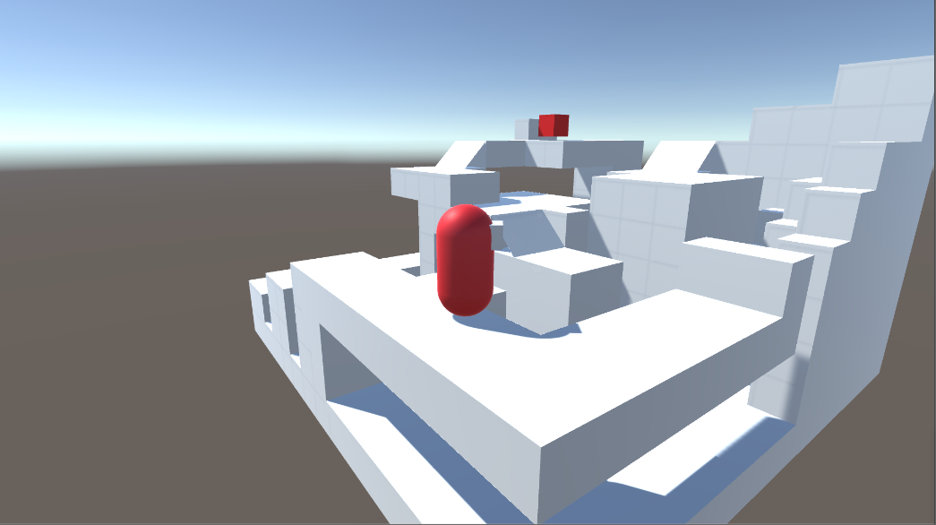

 |  |  |  |  |  |  | ・プレイヤーの動きに合わせてカメラが常に一定の距離を保つ。
 |  |  |  |  |  |  | ※移動した向きに合わせて自動的にカメラが向くような挙動はしない。
 |  |  |  |  |  |  | 間違った例：移動キー右を押した際に、キャラクターが右に進み、カメラも右に向く
2.基本操作
 |  |  |  |  |  |  | プレイヤーを軸にx,y軸を動かすことが可能。
 |  |  |  |  |  |  | ※操作方法は を参照
_{廃棄仕様}
_{藤田}
_{(2020/5/25)}
 |  |  |  |  |  |  | ・この状態では『雨音』を聞くことが可能。

 |  |  |  |  |  |  | メリット
 |  |  |  |  |  |  | ・『雨』がステージに貯まっているかを音を聞くことで確認することができる。

 |  |  |  |  |  |  | デメリット
 |  |  |  |  |  |  | ・入り組んでいるステージを把握するのには向いていない。

 |  |  |  |  |  | 3. 4. 2 俯瞰モード |  |  |  |  |  |  |  |  |  |  |  | 最終更新日： | 2020-03-11
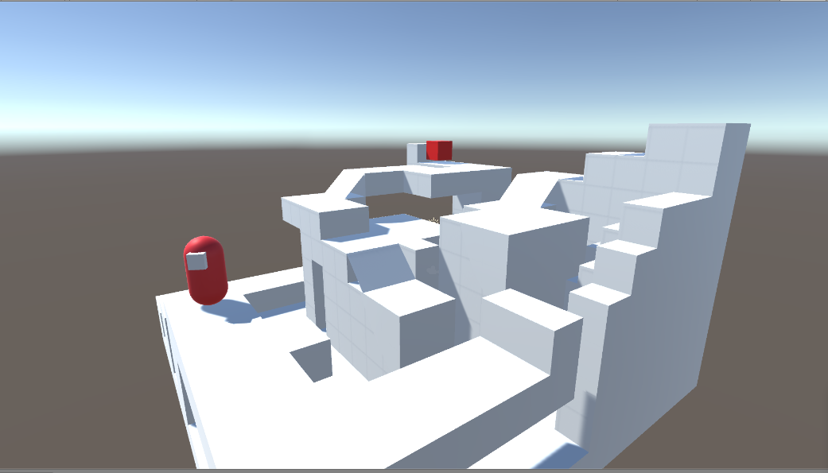

2.基本操作
 |  |  |  |  |  |  | ・プレイヤーが動きまわっても、カメラ自体を操作しない限り常に位置は固定される。
 |  |  |  |  |  |  | ステージを軸にx,y軸を動かすことが可能。
 |  |  |  |  |  |  | ※操作方法は を参照
_{廃棄仕様}
_{藤田}
_{(2020/5/25)}
 |  |  |  |  |  |  | ・俯瞰モードでは『雨音』を聞くことが不可能。

 |  |  |  |  |  |  | メリット
 |  |  |  |  |  |  | ・入り組んでいるステージを把握しやすい。

 |  |  |  |  |  |  | デメリット
 |  |  |  |  |  |  | ・『雨』がステージに貯まっているかを確認することができない。

 |  |  |  | 3. 5 音 |  |  |  |  |  |  |  |  | 最終更新日： | 2020-03-11
_{廃棄仕様}
_{藤田}
_{(2020/5/25)}
 |  |  |  |  | ・ステージ内ではBGMは再生されない。
 |  |  |  |  | 再生されるのは『雨音』のみ。

 |  |  |  |  | ・音によって、水が溜まっているかを判断するため、プレイヤーモデルから水が近ければ近いほど音が鮮明に聞こえるようになる。
 |  |  |  |  | そのため、距離によって音の聞こえ方が変化する。

 |  |  |  |  | ・音を拾うのはカメラからではなく、プレイヤーモデルから取得するようにしてください。

 | 以上

4.画面構成
4.画面構成
▶INDEX |  |  | ▶TOP |  |  | ▶4. 1 タイトル | ▶4. 2 ステージ選択

 |  | このシートについて
 |  |  |  | ゲームの画面構成について記載しています。

 |  |  |  | 4. 1 タイトル |  |  |  | 最終更新日： | 2020-03-11

③
 |  |  |  |  |  |  |  |  |  |  |  |  | ①タイトルロゴ：タイトルロゴの画像データを画面中央に配置。
 |  |  |  |  |  |  |  |  |  |  |  |  | ②ガイド：プランナーが設定したテキストが表示される。
 |  |  |  |  |  |  |  |  |  |  |  |  | ③背景：ゲーム内のステージが移された映像がループ再生される。

アマズル
①
 |  |  |  |  |  |  |  |  |  |  |  |  | ※左図は仮画像のため、実際に配置されるデータとは異なります。

ボタンを押してスタート
②

 |  |  |  |  | 4. 1. 1 タイトルロゴ |  |  |  |  |  | 最終更新日： | 2020-03-11

 |  |  |  |  |  | ・.pngデータのロゴを配置

 |  |  |  |  | 4. 1. 2 ガイド |  |  |  |  |  | 最終更新日： | 2020-03-11

 |  |  |  |  |  | ・常に一定の間隔でガイドが大きくなったり小さくなったりを繰り返す。
 |  |  |  |  |  | 動作イメージ | クリックで動画を再生できます
 |  |  |  |  |  | 参照資料：\AMAZURU\仕様書・資料\参照資料\画面構成\タイトル\ガイド_フェードイメージ.mp4

 |  |  |  |  |  | ・マウスを左クリックすることで、ガイドが激しく点滅しながら画面がフェードアウト(暗転)する。
 |  |  |  |  |  | 動作イメージ | クリックで動画を再生できます
 |  |  |  |  |  | 参照資料：\AMAZURU\仕様書・資料\参照資料\画面構成\タイトル\ガイド_フェードアウト.mp4

 |  |  |  |  | 4. 1. 3 背景 |  |  |  |  |  | 最終更新日： | 2020-03-11

 |  |  |  |  |  | ・ゲームイメージが伝わるような映像が再生される。
 |  |  |  |  |  | 動作イメージ | クリックで動画を再生できます
 |  |  |  |  |  | 参照資料：\AMAZURU\仕様書・資料\参照資料\画面構成\タイトル\背景イメージ.mp4

 |  |  |  |  |  | ・動画データはとりあえず.mp4データの動画を入れれば再生されるように設定しておいてください。
 |  |  |  |  |  | 後々に動画ファイルだけ置き換えれば変更されるようにしておいてもらえると助かります。

 |  |  |  | 4. 2 ステージ選択 |  |  |  |  | 最終更新日： | 2020-03-27
旧仕様
最終更新日：2020/3/27
更新者：藤田
ステージ選択
Space:選択 ESC:戻る A:左移動 D:右移動
タイトル
★☆☆
たいとる
★★☆
Title
★★★
①
⑥
⑩
⑦
 |  |  |  |  |  |  |  |  |  |  |  |  | ①見出し：『ステージ選択』と表記されるテキストデータ。
 |  |  |  |  |  |  |  |  |  |  |  |  | ②ステージタイトル：各ステージごとにタイトルを設定する。
 |  |  |  |  |  |  |  |  |  |  |  |  | ③難易度：ステージの難易度を★の数によって表記する。
②
 |  |  |  |  |  |  |  |  |  |  |  |  | ④ステージ画像：ステージのスクリーンショットが表示される。
 |  |  |  |  |  |  |  |  |  |  |  |  | ⑤操作表記：行える操作を表示。
③
 |  |  |  |  |  |  |  |  |  |  |  |  | ⑥背景：ステージ選択用の動画を再生。
 |  |  |  |  |  |  |  |  |  |  |  |  | ⑦背景板：ステージ画像が背景ムービーによって見にくくならないように画像と動画の間に配置。
⑨
 |  |  |  |  |  |  |  |  |  |  |  |  | ⑧ページ：現在表記されているのが何ページ目なのかを把握させるためのUI
④
 |  |  |  |  |  |  |  |  |  |  |  |  | ⑨ページ選択：次にマップがある場合に表記される。
 |  |  |  |  |  |  |  |  |  |  |  |  | ⑩選択：何を選択しているかをわかりやすくするためのUI
 |  |  |  |  |  |  |  |  |  |  |  |  | ※②③④は一枚の画像として表示する想定です。
 |  |  |  |  |  |  |  |  |  |  |  |  | ※左図は仮画像のため、実際に配置されるデータとは異なります。
⑧
 |  |  |  |  |  |  |  |  |  |  |  |  | 配置箇所はのちに変更する可能性があります。
⑤
 |  |  |  |  |  |  |  |  |  |  |  |  | 動作イメージ |  | クリックで動画を再生できます
 |  |  |  |  |  |  |  |  |  |  |  |  | 参照資料：\AMAZURU\仕様書・資料\参照資料\画面構成\ステージ選択\ステージ選択動作イメージ.mp4

ステージ選択

⑤
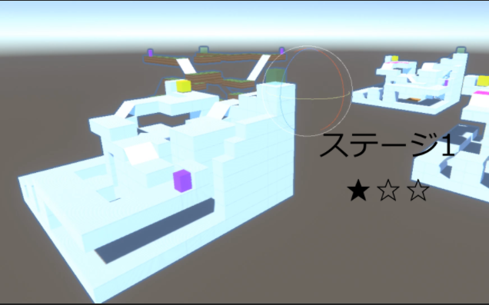
①
 |  |  |  |  |  |  |  |  |  |  |  |  |  | ①見出し：『ステージ選択』と表記されるテキストデータ。
 |  |  |  |  |  |  |  |  |  |  |  |  |  | ②ステージタイトル：各ステージごとにタイトルを設定する。
 |  |  |  |  |  |  |  |  |  |  |  |  |  | ③難易度：ステージの難易度を★の数によって表記する。
 |  |  |  |  |  |  |  |  |  |  |  |  |  | ④操作表記：行える操作を表示。
 |  |  |  |  |  |  |  |  |  |  |  |  |  | ⑤背景：ステージ選択用のシーン
⑦
②
 |  |  |  |  |  |  |  |  |  |  |  |  |  | ⑥ページ：現在表記されているのが何ページ目なのかを把握させるためのUI
 |  |  |  |  |  |  |  |  |  |  |  |  |  | ⑦ページ選択：次にマップがある場合に表記される。
③
⑥
 |  |  |  |  |  |  |  |  |  |  |  |  |  | ※②③は一枚の画像として表示する想定です。
 |  |  |  |  |  |  |  |  |  |  |  |  |  | ※左図は仮画像のため、実際に配置されるデータとは異なります。
 |  |  |  |  |  |  |  |  |  |  |  |  |  | 配置箇所はのちに変更する可能性があります。

Space:選択 ESC:戻る A:左移動 D:右移動
④
 |  |  |  |  |  |  |  |  |  |  |  |  |  | 動作イメージ
 |  |  |  |  |  |  |  |  |  |  |  |  |  | 参照資料：\AMAZURU\仕様書・資料\参照資料\画面構成\ステージ選択\ステージ選択動作イメージ.mp4

 |  |  |  |  | 4. 2. 1 ステージ選択ダイアログ |  |  |  |  |  | 最終更新日： | 2020-03-14
旧仕様
最終更新日：2020/3/27
更新者：藤田
タイトル
★☆☆
たいとる
★★☆
Title
★★★
Title
スタート
天気予報

 |  |  |  | 4. 3 アクションシーン

 |  |  |  |  | ・プレイヤーからカメラが離れた状態からスタートし、徐々にカメラがプレイヤーに近づいていく。
 |  |  |  |  | カメラとプレイヤーの距離が一定になると、ゲームが開始される。
 |  |  |  |  | それまでは、操作はすることができない。

 |  |  |  | 4. 4 リザルト

 |  |  |  | 4. 5 メニュー

 | 以上

5.画面遷移
5.画面遷移
▶INDEX |  |  | ▶TOP |  | ▶5. 1 全体遷移図 | ▶5. 2 メニュー遷移図

 |  | このシートについて
 |  |  |  | 画面遷移について記載しています。

 |  |  |  | 5. 1 全体遷移図 |  |  | 最終更新日： | 2020-03-11
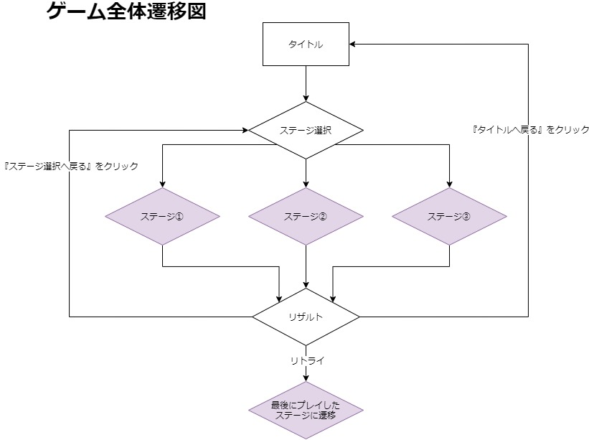

 |  |  |  | 5. 2 メニュー遷移図 |  |  |  | 最終更新日： | 2020-03-11

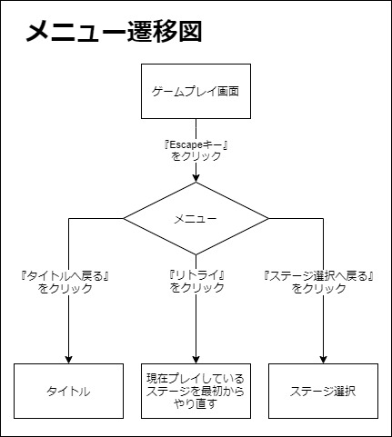

 | 以上

6.チュートリアル
6.チュートリアル
▶INDEX |  |  | ▶TOP

 |  | このシートについて
 |  |  |  | このシートはチュートリアルステージについてまとめたシートになります。

 |  |  |  | 6. 1 チュートリアル

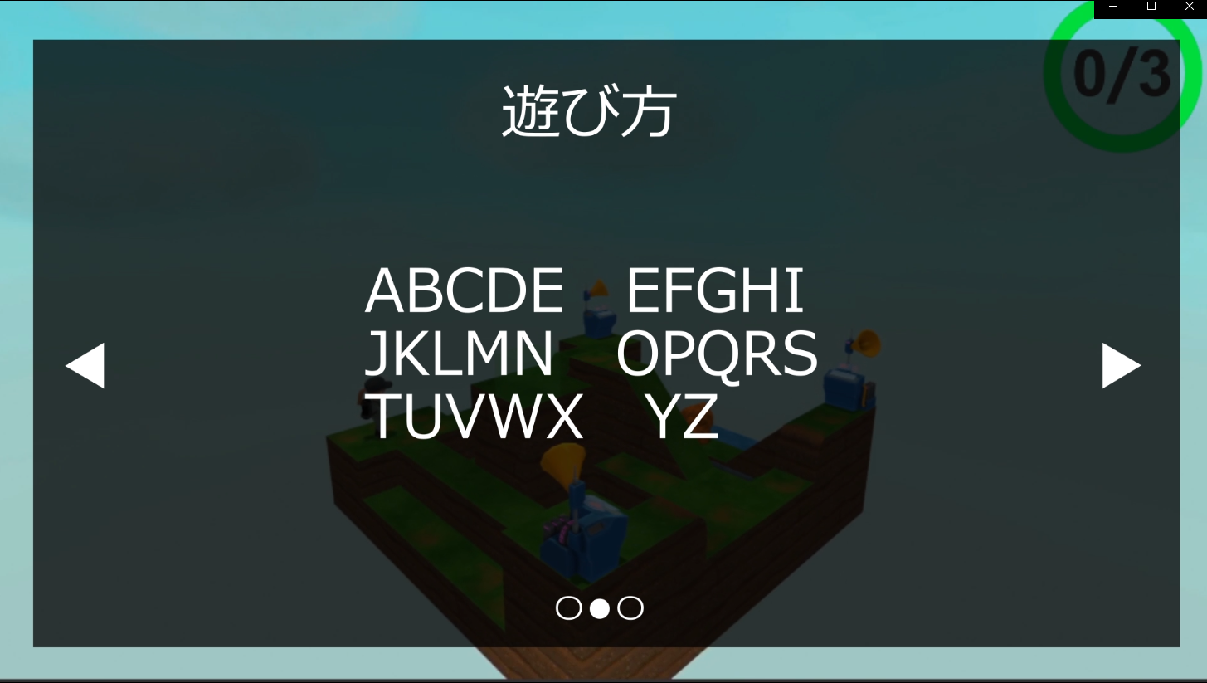
 |  |  |  |  | ・ステージ選択で、『チュートリアルフラグ』があるものを選択しプレイすると、
 |  |  |  |  | 開幕の『ステージを見回す』際に、UIとしてチュートリアル画像が表示される。

 |  |  |  |  | ・チュートリアル画像は〇ボタンで次のページへ移動することができる。
 |  |  |  |  | ※十字の左右でもページ移動が可能。
 |  |  |  |  | 最後のページ(一番右側のページ)で〇ボタン押すことで、チュートリアルUIが消える。

 |  |  |  |  | 下記リンクより、動作イメージをご確認ください。
 |  |  |  |  | 参照資料：\AMAZURU\仕様書・資料\参照資料\チュートリアル\チュートリアル.mp4

 | 以上

